Dashboard
🏆 DASHBOARD ESTRATÉGICO - COPA DO MUNDO 2026

 | FATURAMENTO TOTAL | LUCRO LÍQUIDO | TOTAL ITENS | MARGEM MÉDIA
 | R$ 292,989.00 | R$ 75,837.68 | R$ 292,989.00 | 28.5%
Mix de Categorias
Vuvuzela | 199
Jaqueta Brasil | 158
Bandeira Brasil G | 147
Camisa Seleção | 142
Faturamento por Região
 | Centro-Oeste | Nordeste | Norte | Sudeste
Faturamento | 64721 | 44975 | 68184 | 28010
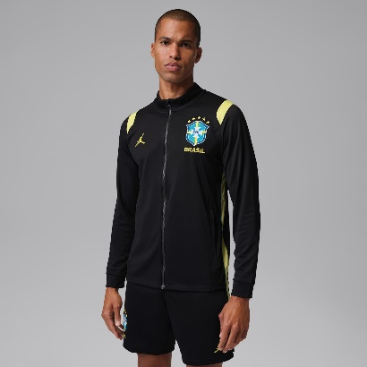

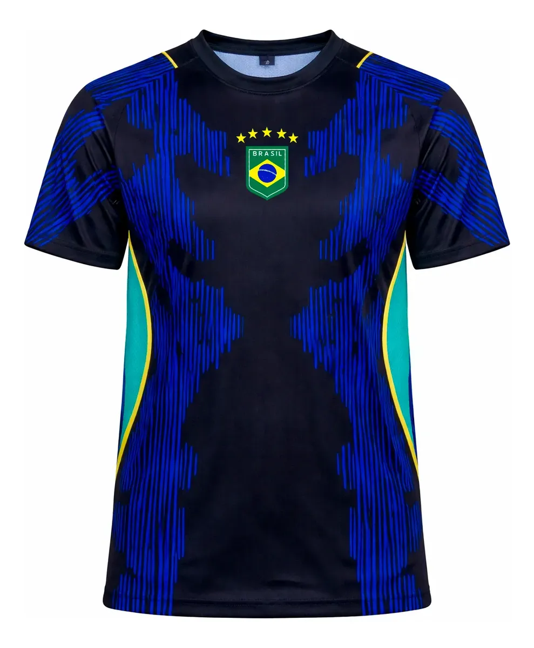

 | Total
Chaveiro Copa | 208
Copo Térmico | 256
Bandeira Brasil G | 147
Vuvuzela | 199
Bola Al Rihla | 206
Luvas Goleiro | 240
Camisa Seleção | 142
Jaqueta Brasil | 158
Top 5 Produtos
 | Produto | Copo Térmico | Luvas Goleiro | Chaveiro Copa
 | 0 | 256 | 240 | 208

Sheet1
Row Labels | Sum of Quantidade
Acessórios | 464
Chaveiro Copa | 208
Copo Térmico | 256
Decoração | 346
Bandeira Brasil G | 147
Vuvuzela | 199
Equipamentos | 446
Bola Al Rihla | 206
Luvas Goleiro | 240
Vestuário | 300
Camisa Seleção | 142
Jaqueta Brasil | 158
Grand Total | 1556

